Mac MySQL 安裝說明
 | Mac Book
1 | 安裝 Docker Desktop 依照不同核心版本下載 | # Mac with Intel核心 下載並且安裝 https://desktop.docker.com/mac/stable/amd64/Docker.dmg # Mac with Apple核心 下載並且安裝 https://desktop.docker.com/mac/stable/arm64/Docker.dmg
2 | 開啟終端機 | Finder → 工具程式 → 終端機
3 | Docker pull | 終端機貼入以下指令並且Enter執行 docker pull mariadb
4 | Container start | 終端機貼入以下指令並且Enter執行 docker run -p 127.0.0.1:3306:3306 -e MYSQL_ROOT_PASSWORD=root -d mariadb:latest
5 | 查看 Docker Desktop 資料庫是否啟動成功 | 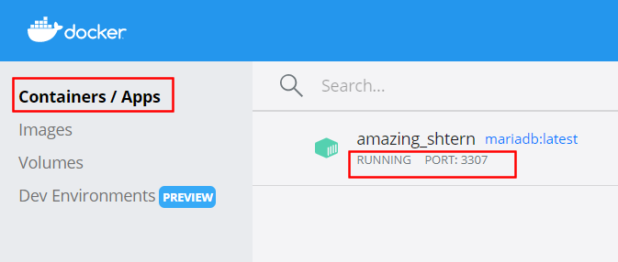
6 | MySQL Workbench (開發工具) 下載並且安裝 | 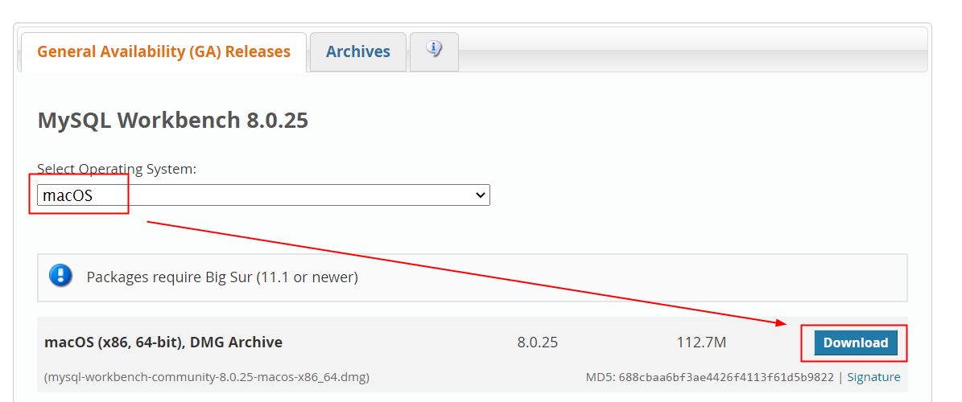 https://dev.mysql.com/downloads/workbench/
7

Windows MySQL 安裝說明
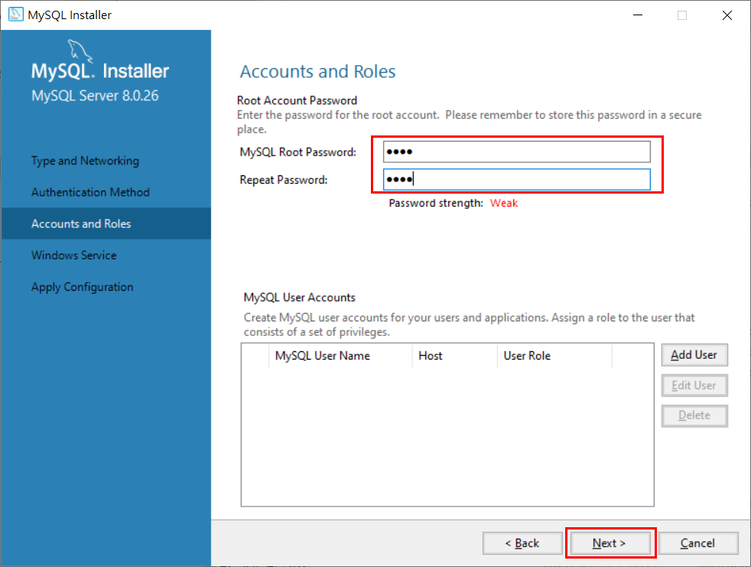
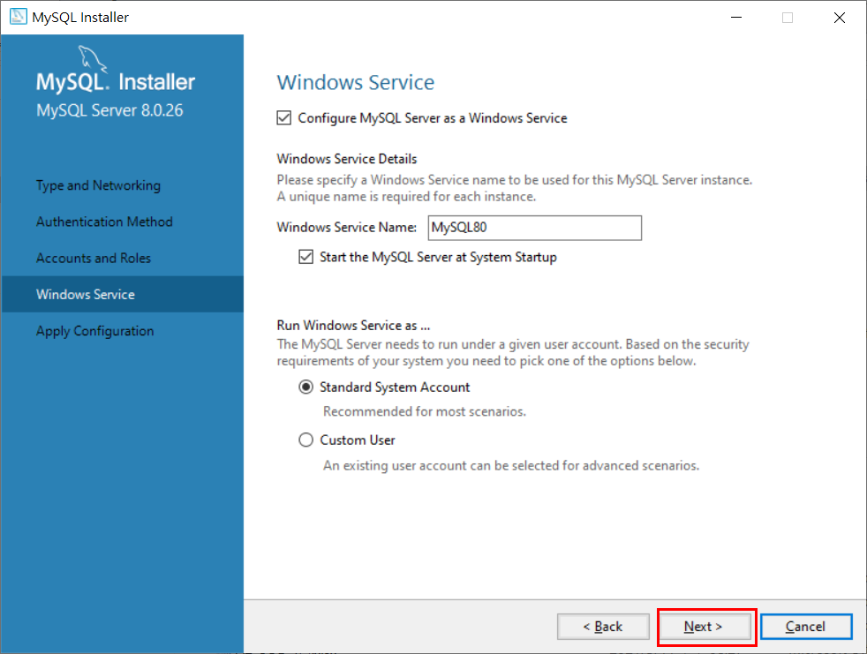
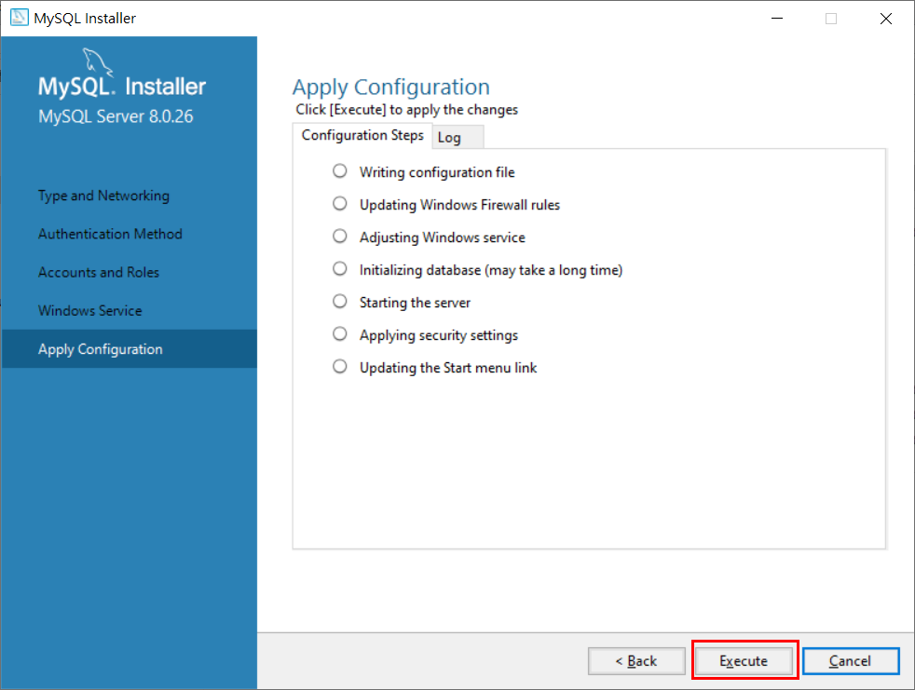
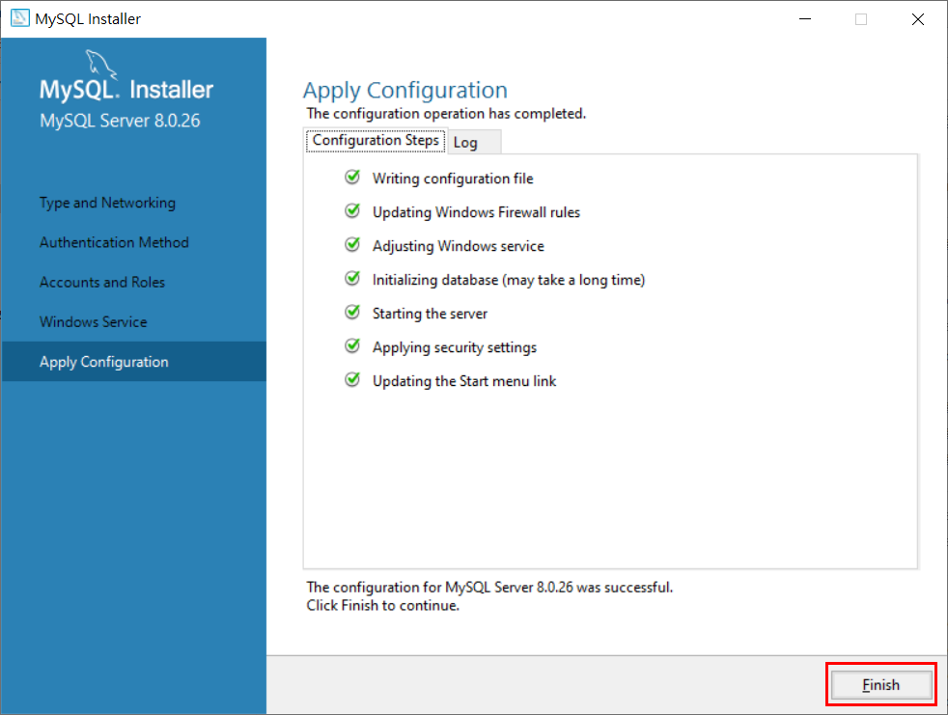
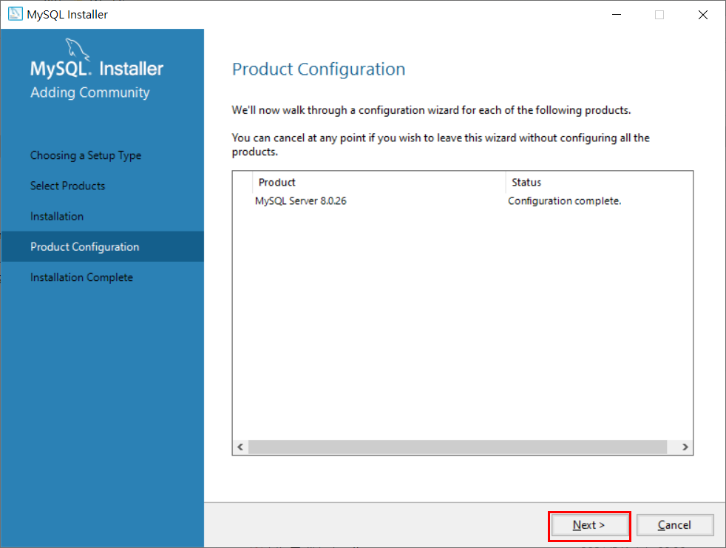
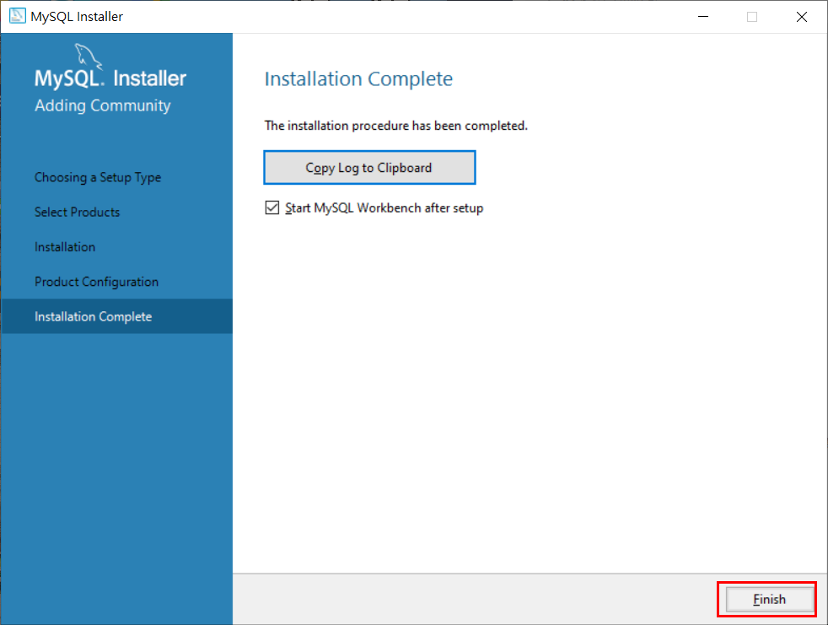
官網下載 MySQL 安裝檔
https://dev.mysql.com/downloads/installer/
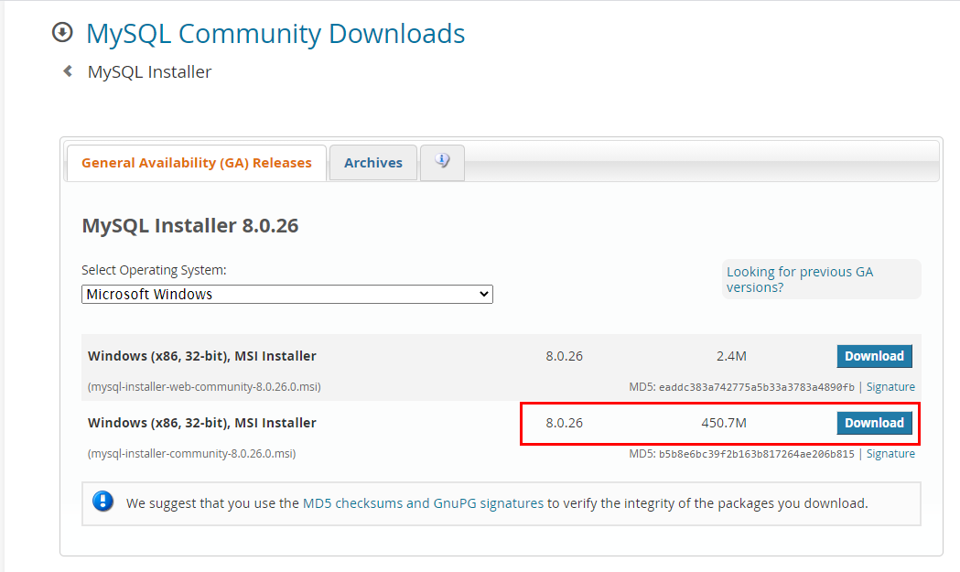

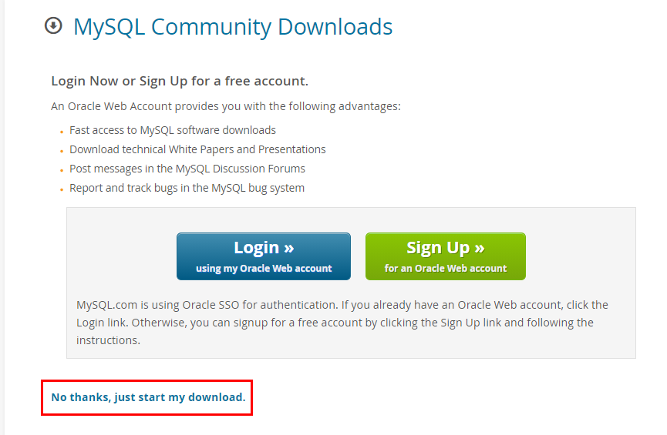

點選執行 mysql-installer-community-8.0.26.0.msi

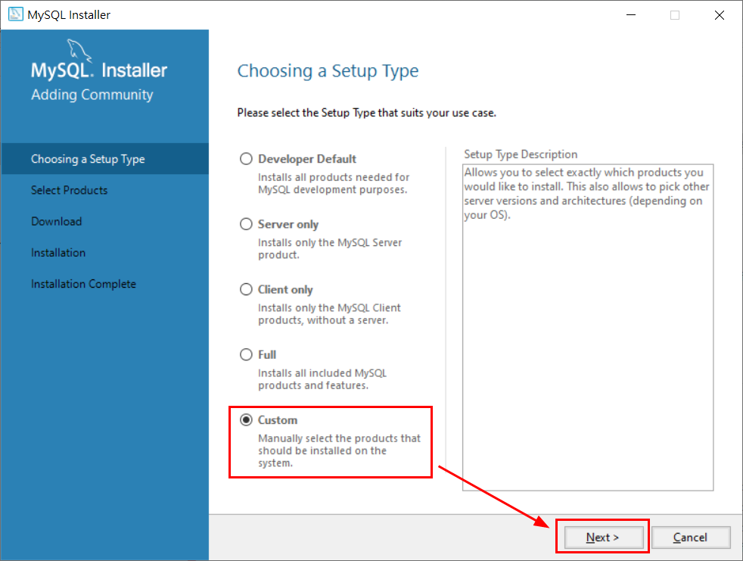

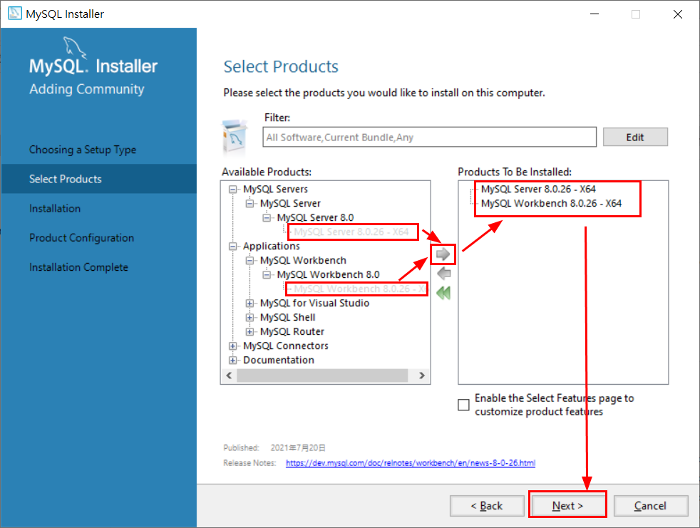

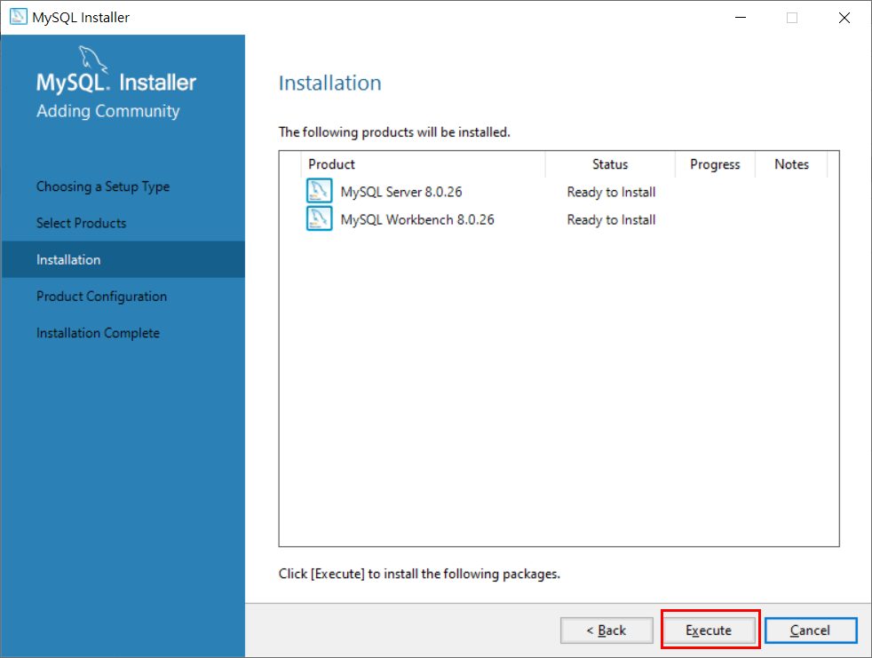

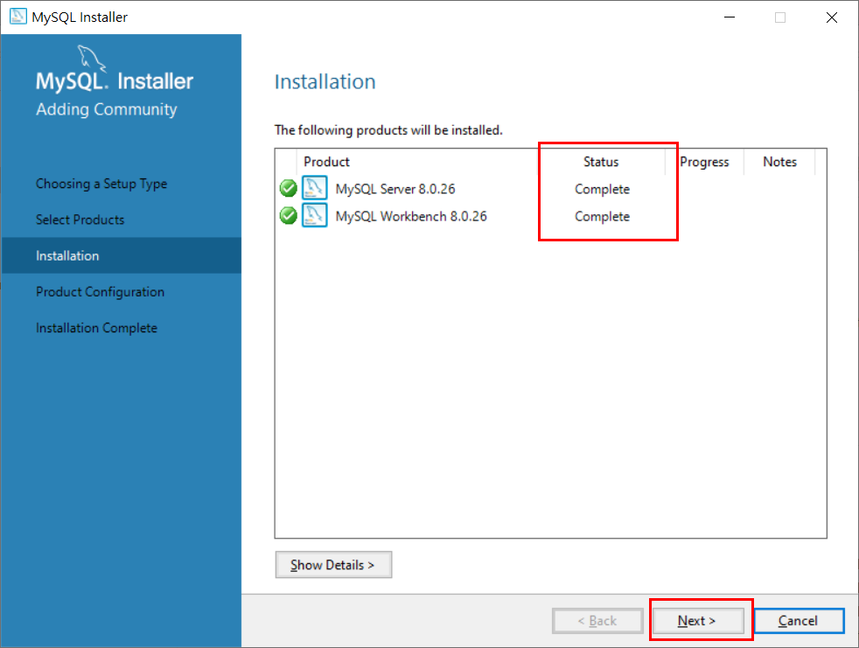

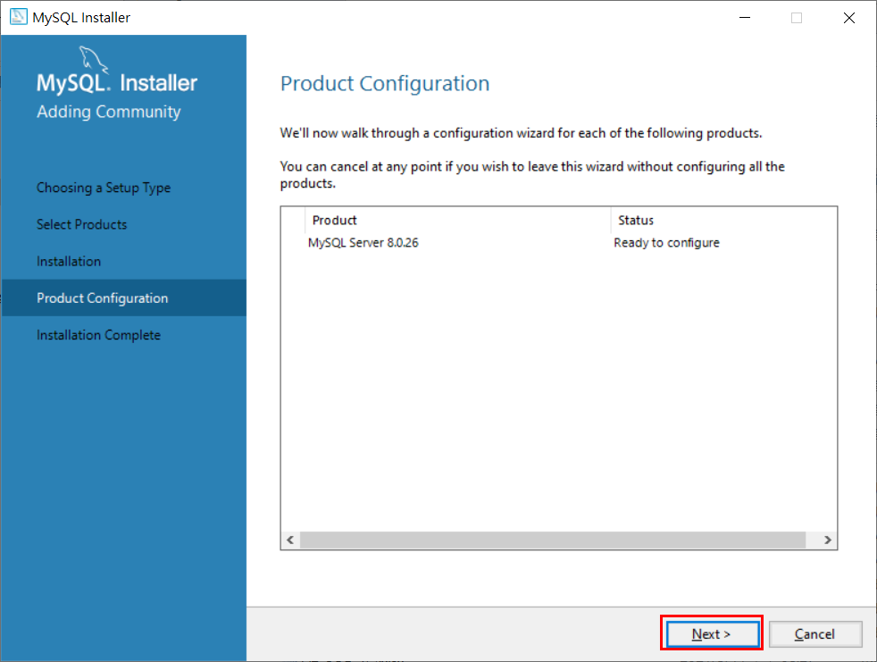

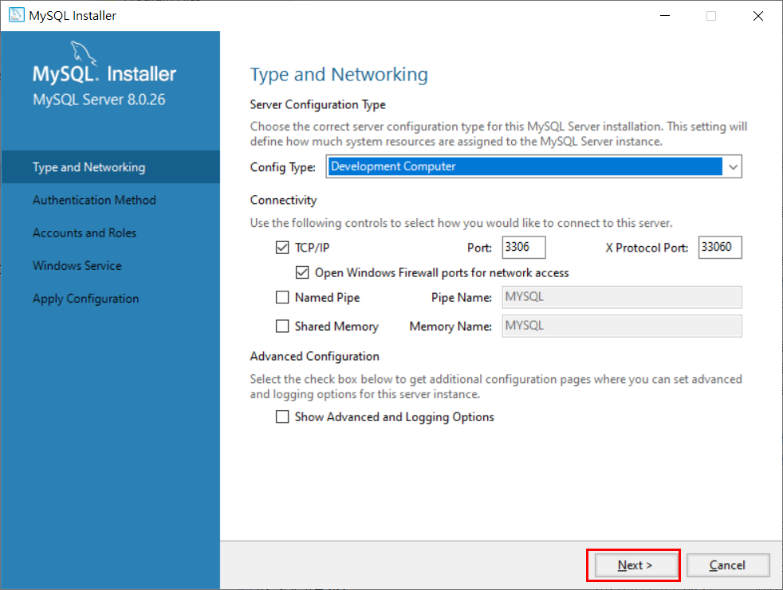

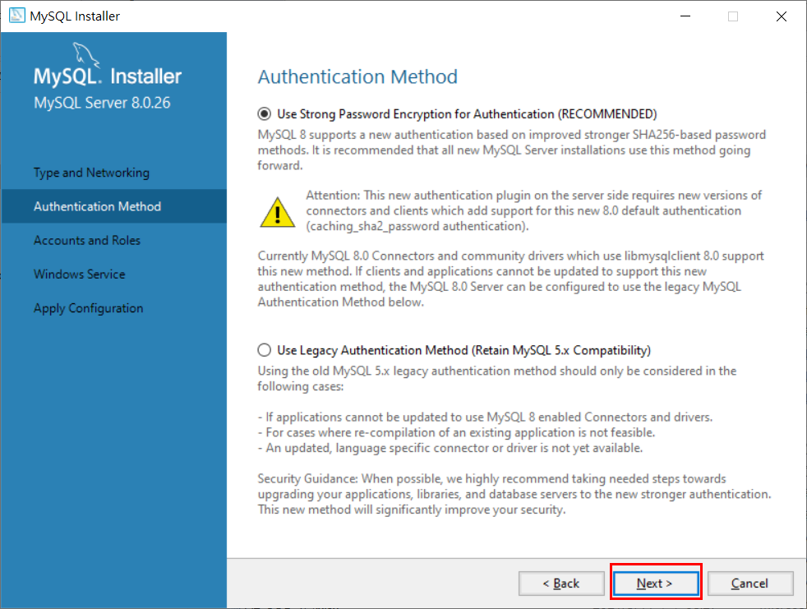

設定資料庫管理者密碼 (皆輸入：root)

MySQL Workbench 相關設置
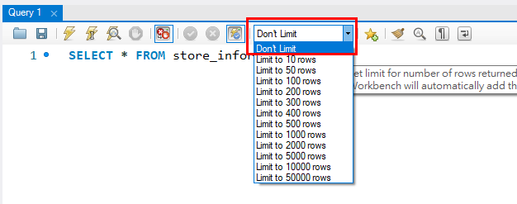
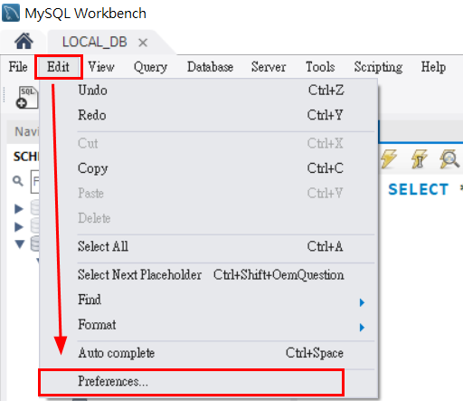

取消勾選
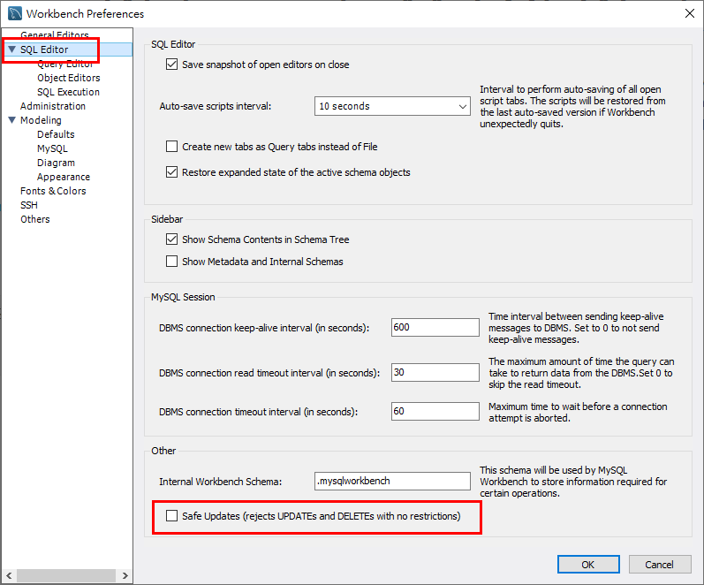

輸入SQL語法自動轉大寫
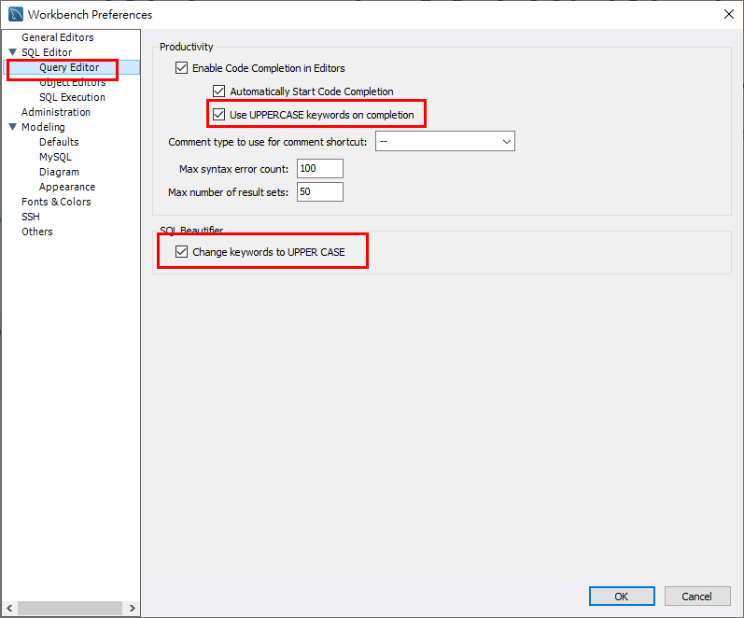

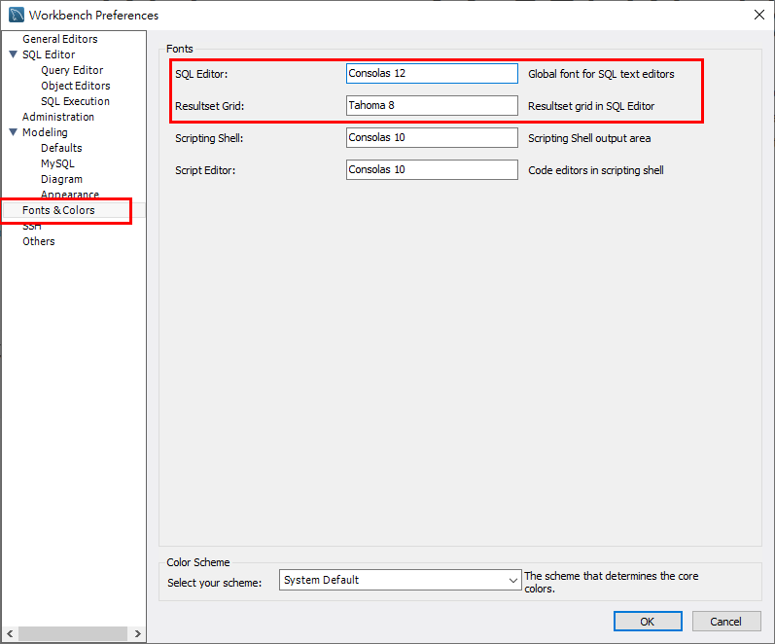
SQL字型大小、SQL輸出結果字型小大

Don't Limit

MySQL Workbench 建立資料庫連線
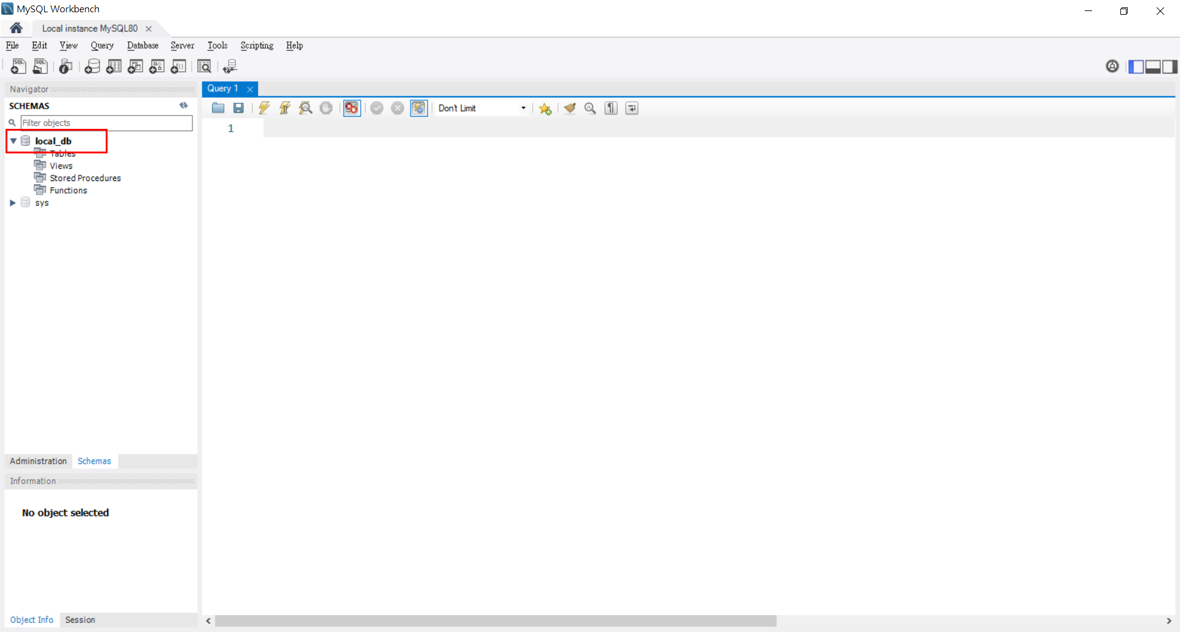
開啟 MySQL Workbench
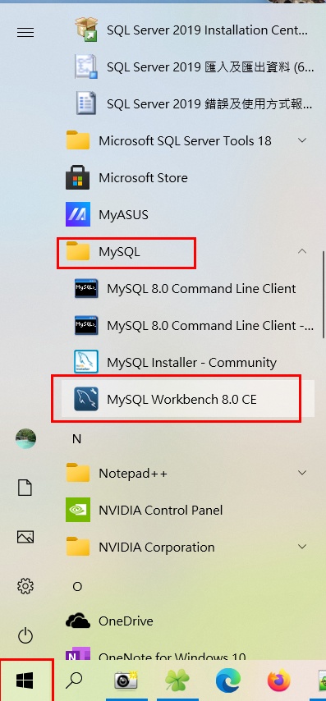

在 Local instance MySQL80 上滑鼠右鍵點選 Edit Connection...
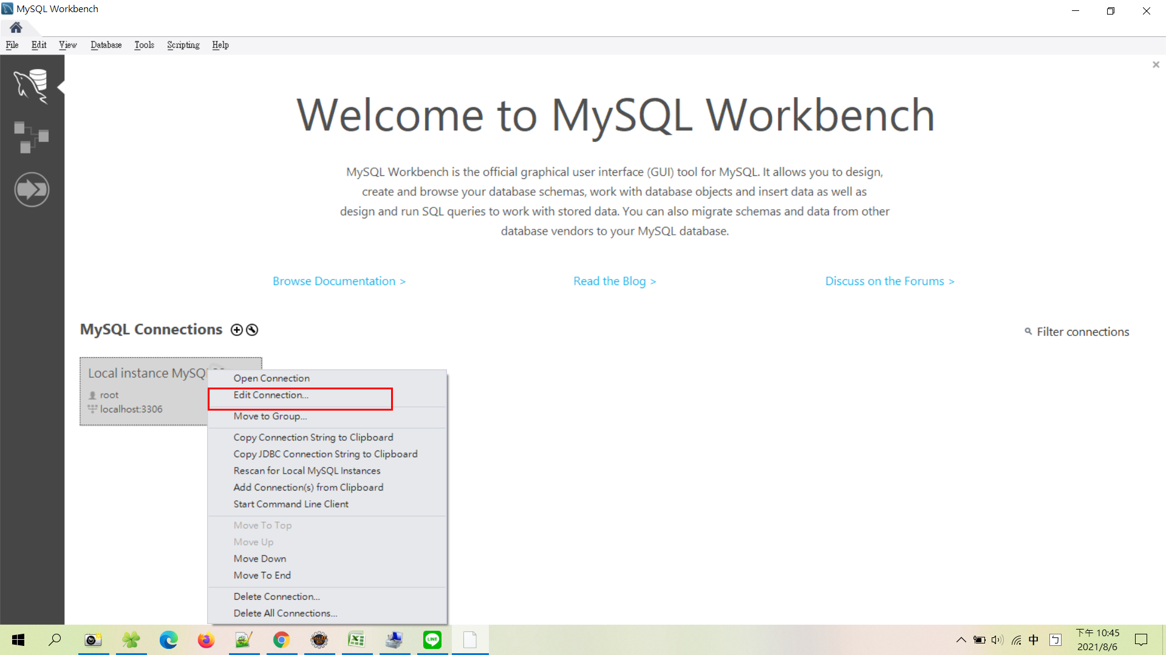

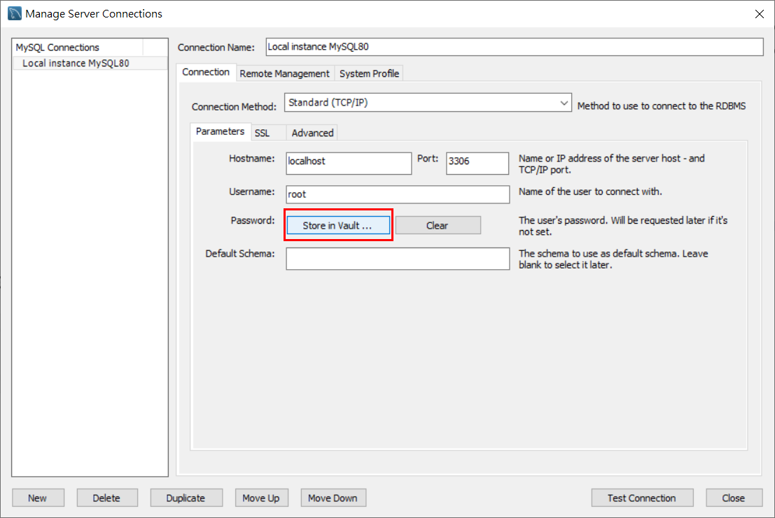

輸入密碼 root
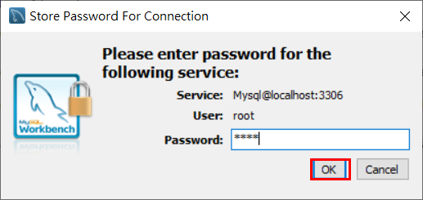

點選 Test Connection 測試資料庫連線是否成功
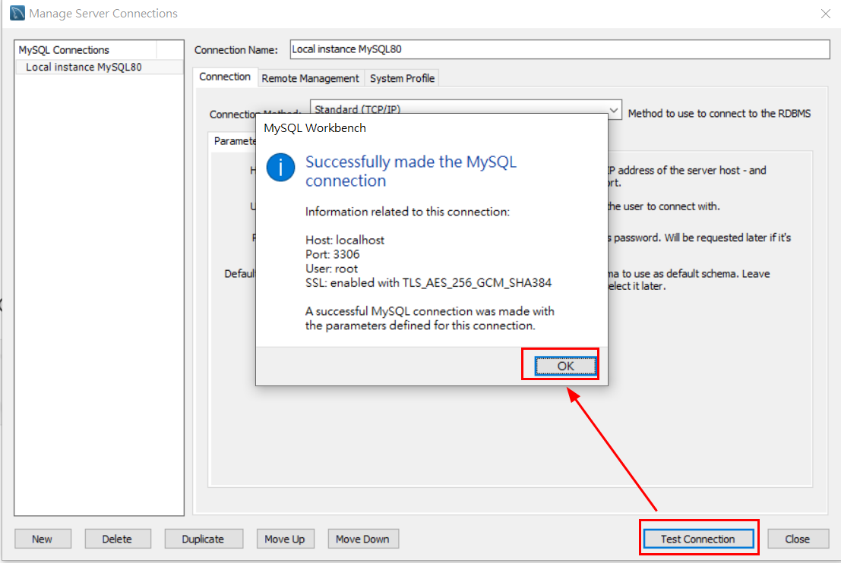

測試成功後，即可按 Close 關閉儲存
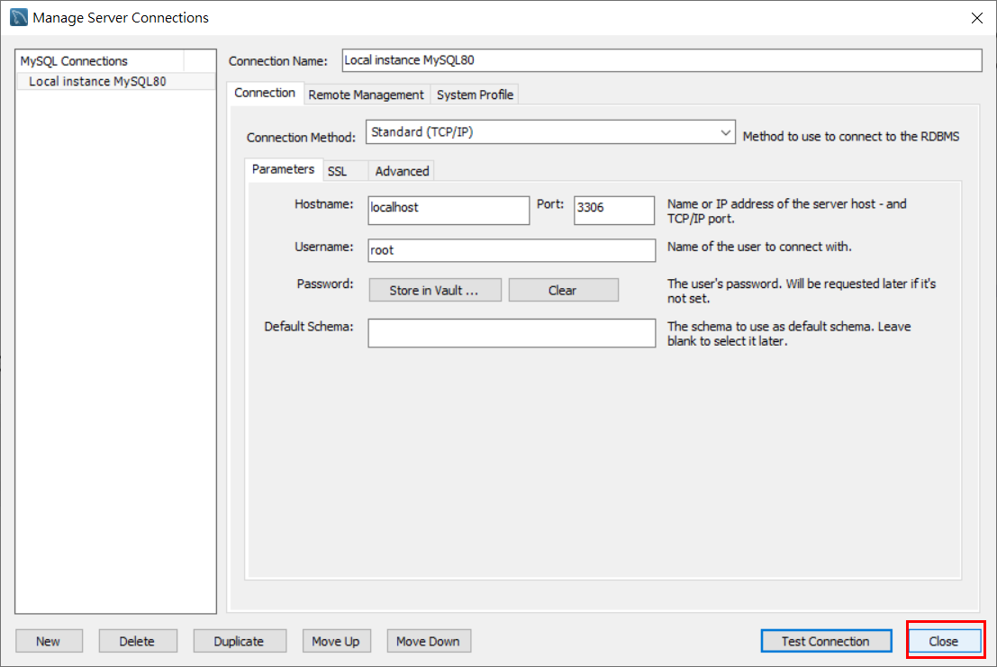

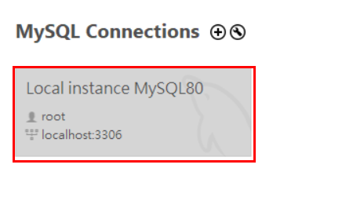
點擊兩下連線資料庫

Schemas 選項空白處，滑鼠右鍵點選 Create Schema…
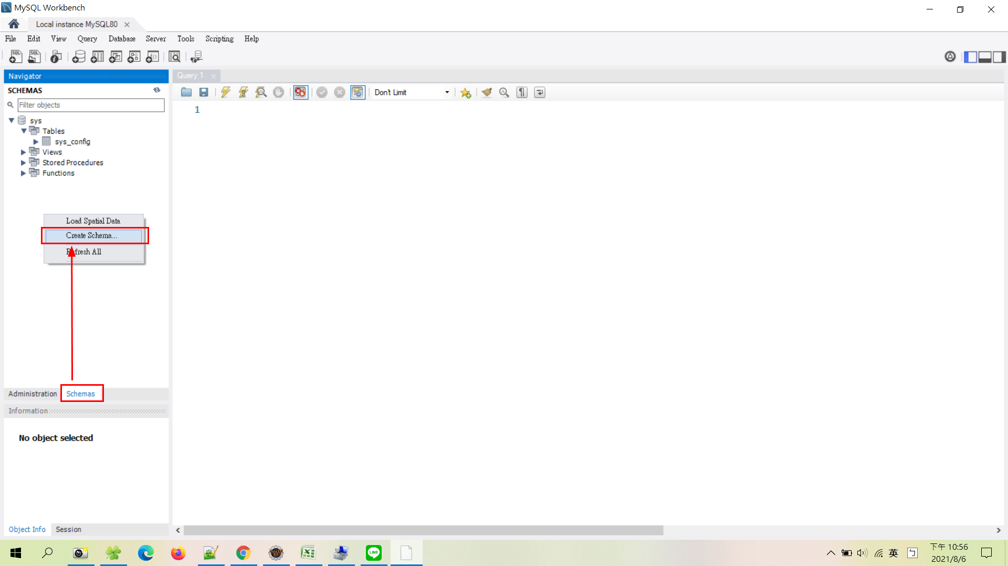

輸入 LOCAL_DB 後點選 Apply
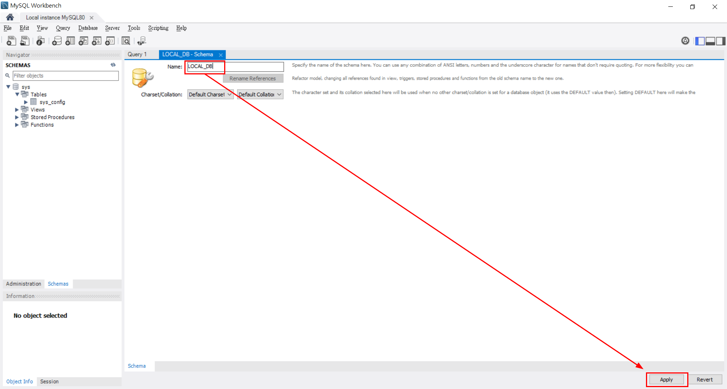

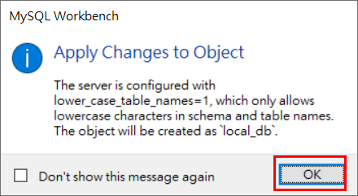

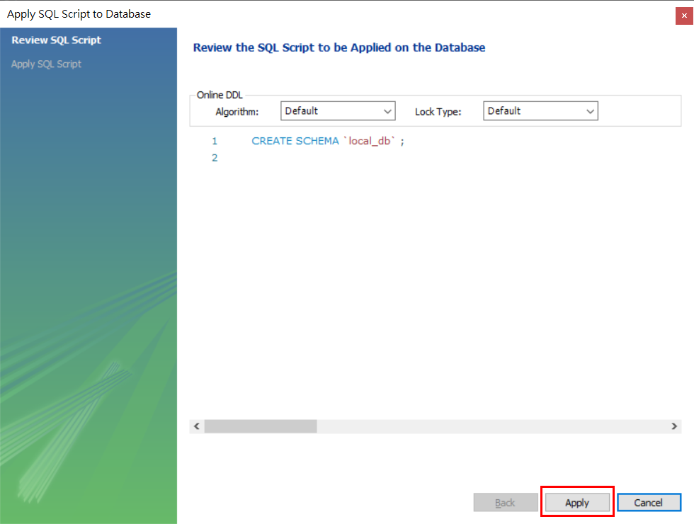
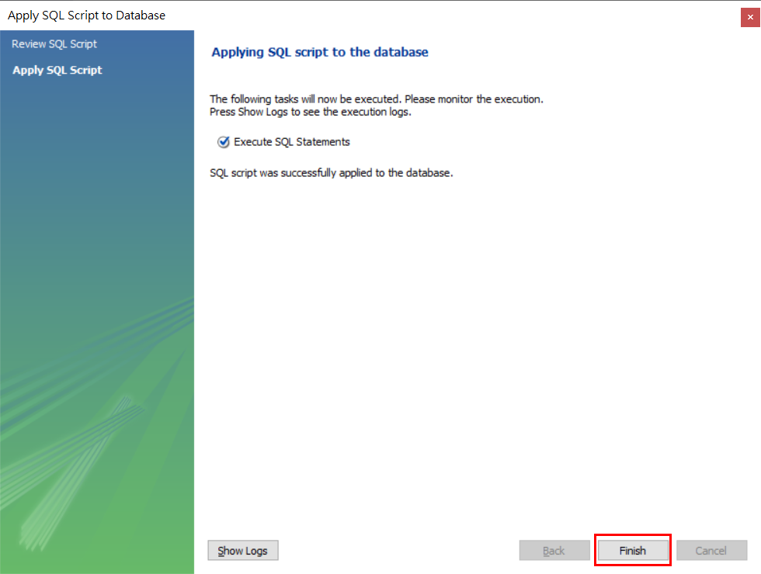

按回到首頁，再次選取 Edit Connection…
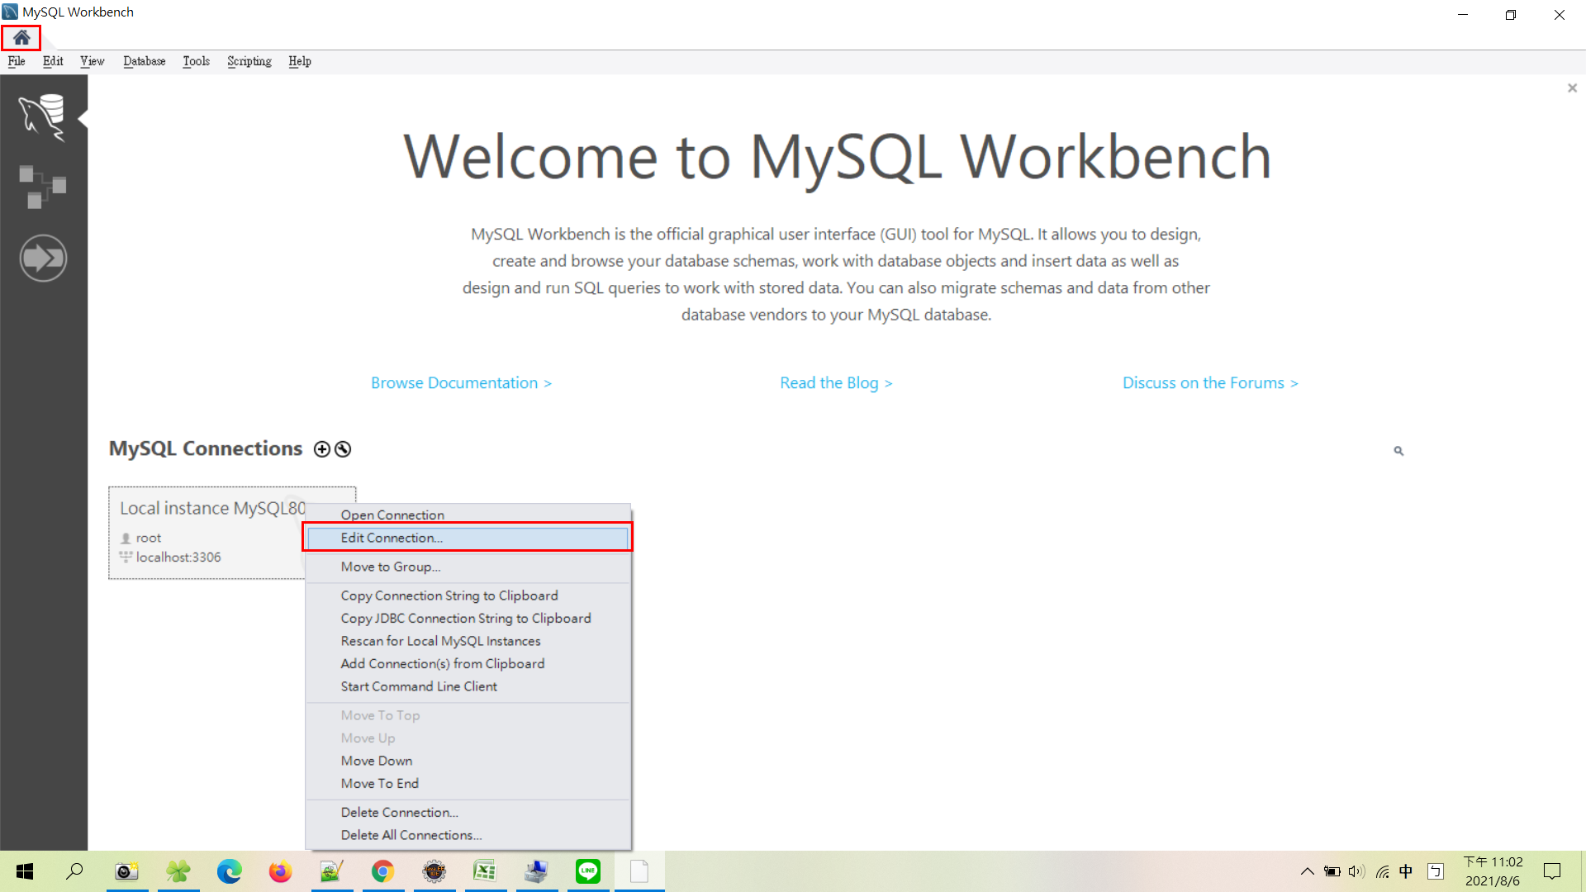

Default Schema 輸入 LOCAL_DB ，後按下 Close 關閉儲存
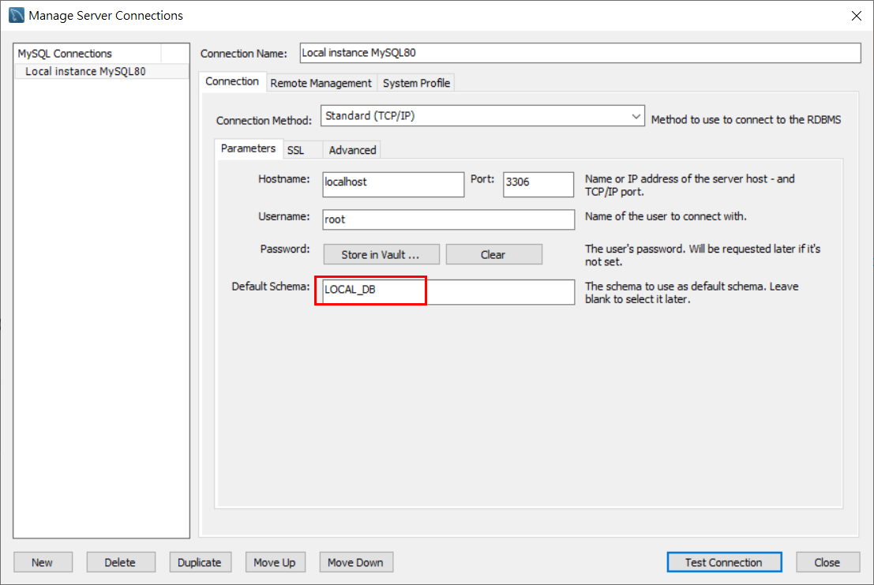

點兩下再次連線資料庫
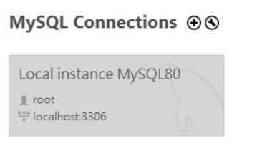

此時會看到資料庫名稱會變黑加粗體，表示已連線此資料庫成功 !

